守備
 | ペトコ・パーク
 | ピッツバーグ・パイレーツ |  |  |  |  |  | サンディエゴ・パドレス

 |  | CF |  |  |  |  |  | CF

LF |  |  |  |  | RF | LF |  |  |  |  | RF

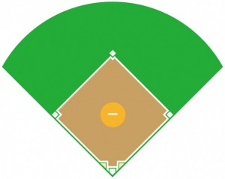

 | SS |  |  | 2B |  |  | SS |  |  | 2B

3B |  |  |  |  | 1B | 3B |  |  |  |  | 1B

 |  | P | 45 |  |  |  |  | P | 98
 |  | アンドリュー・ヒーニー |  |  |  |  |  | ランディ・バスケス

 |  | C |  |  |  |  |  | C

DH |  |  |  |  |  | DH

